DASHBOARDS_prazo
Indicador PRAZO %
Curva S – Progresso Físico
ANÁLISE DO PLANO DE LONGO PRAZO
 |  | PLANEJADO
DURAÇÃO DECORRIDA
 | Data Status | Plan Acumulado | Exe Acumulado | Replan
 |  | 0% | 0%
 |  | 0% | 0%
 |  | 2% | 2%
 |  | 7% | 7%
 |  | 7% | 7%
 |  | 7% | 7%
 |  | 9% | 9%
 |  | 16% | 16%
 |  | 20% | 16%
 |  | 26% | 20%
 |  | 30% | 26%
 |  | 37% | 30%
 |  | 41% | 37%
 |  | 48% | 37%
 |  | 53% | 42%
 |  | 56% | 53%
 |  | 58% | 56% | 56%
 |  | 59% |  | 57%
 |  | 63% |  | 61%
 |  | 64% |  | 62%
 |  | 66% |  | 64%
 |  | 68% |  | 65%
 |  | 70% |  | 68%
 |  | 71% |  | 70%
 |  | 73% |  | 71%
 |  | 74% |  | 73%
 |  | 76% |  | 74%
 |  | 78% |  | 76%
 |  | 80% |  | 78%
 |  | 83% |  | 81%
 |  | 84% |  | 83%
 |  | 86% |  | 85%
 |  | 88% |  | 87%
 |  | 90% |  | 89%
 |  | 93% |  | 92%
 |  | 95% |  | 95%
 |  | 96% |  | 96%
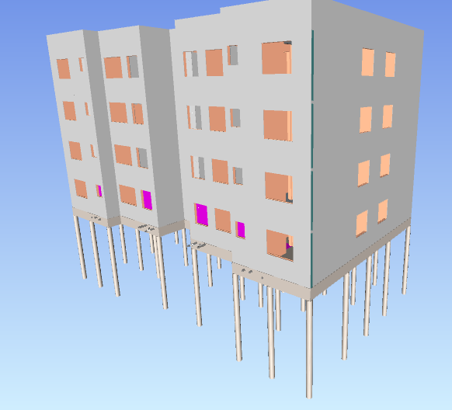
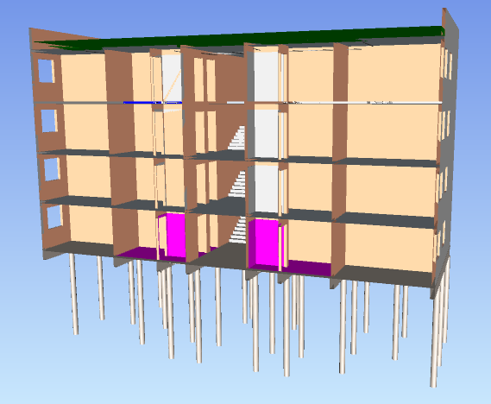
 | 40%
 | 97%

Avanço Físico Executado

 | 56%

Avanço Físico
Executado x Planejado
Histórico de Indicadores
% FÍSICO PLANEJADO | 58%
% FÍSICO EXECUTADO | 56%
 | 100%
 | 100%
 | 100%
 | 100%
 | 100%
 | 100%
 | 100%
 | 100%
 | 79%
 | 76%
 | 86%
 | 83%
 | 90%
 | 76%
 | 78%
 | 96%
 | 97%
Status – Desvio de Prazo

 | -2%

 | 5 dias

 |  | EXECUTADO

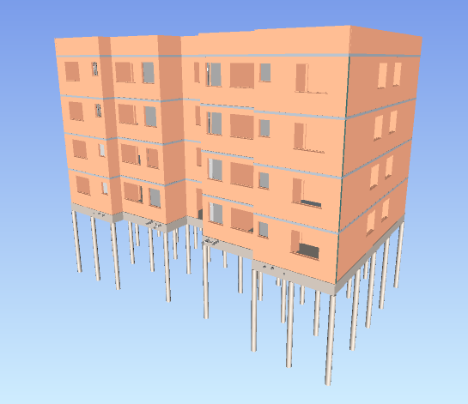
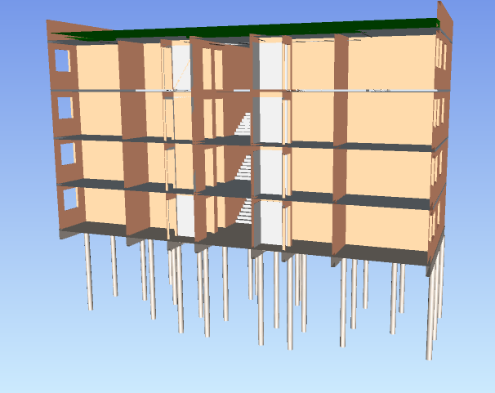

ANÁLISE DO PLANO DE MÉDIO PRAZO
Indicador
PRAZO MENSAL %
Terminalidade e Aderência ao Lote
Análise Semanal – PPC %
Avanço Físico - Executado x Planejado (Mês)
% FÍSICO PLANEJADO | 6%
% FÍSICO EXECUTADO | 5%
TERMINALIDADE | 50%
ADERÊNCIA AO LOTE | 121%
PPC 17 | 80%
PPC 18 | 88%
PPC 19 | 87%
PPC 20 | 75%
 | 83%

Avanço Físico do Mês

 | 5%

RITMO
 |  |  |  | PLANEJADO |  | EXECUTADO
 |  |  | SEMANAS
Nome | Instalações Hidrossanitárias

INSTALAÇÕES HIDROSSANITÁRIAS
 | Planejado | Executado
7
8
9
10
11
12 | 1
13 | 2 | 1
14 | 3 | 2
15 | 4 | 3
16 | 5 | 4
17 |  | 5
Rótulos de Linha | Soma de Duração | Contagem de Localização
12 | 5 | 1
13 | 5 | 1
14 | 5 | 1
15 | 5 | 1 | 7 | 0 |  | 0
16 | 5 | 1 | 8 | 0 |  | 0
Total Geral | 25 | 5 | 9 | 0 |  | 0
 |  |  | 10 | 0 |  | 0
 |  |  | 11 | 0 |  | 0
Nome | Instalações Hidrossanitárias |  | 12 | 1 | 1 | 0
 |  |  | 13 | 1 | 2 | 1 | 1
Rótulos de Linha | Soma de DURAÇÃO EXE | Contagem de Localização | 14 | 1 | 3 | 1 | 2
13 | 5 | 1 | 15 | 1 | 4 | 1 | 3
14 | 5 | 1 | 16 | 1 | 5 | 1 | 4
15 | 5 | 1 | 17 |  |  | 1 | 5
16 | 6 | 1
17 | 6 | 1
Total Geral | 27 | 5

CURVA S
CURVA S - EMPREENDIMENTO NATBIM
 | Data Status
 |  | 0% | 0%
 |  | 0% | 0%
 |  | 2% | 2%
 |  | 7% | 7%
 |  | 7% | 7%
 |  | 7% | 7%
 |  | 9% | 9%
 |  | 16% | 16%
 |  | 20% | 16%
 |  | 26% | 20%
 |  | 30% | 26%
 |  | 37% | 30%
 |  | 41% | 37%
 |  | 48% | 37%
 |  | 53% | 42%
 |  | 56% | 53%
 |  | 58% | 56% | 56%
 |  | 59% |  | 57%
 |  | 63% |  | 61%
 |  | 64% |  | 62%
 |  | 66% |  | 64%
 |  | 68% |  | 65%
 |  | 70% |  | 68%
 |  | 71% |  | 70%
 |  | 73% |  | 71%
 |  | 74% |  | 73%
 |  | 76% |  | 74%
 |  | 78% |  | 76%
 |  | 80% |  | 78%
 |  | 83% |  | 81%
 |  | 84% |  | 83%
 |  | 86% |  | 85%
 |  | 88% |  | 87%
 |  | 90% |  | 89%
 |  | 93% |  | 92%
 |  | 95% |  | 95%
 |  | 96% |  | 96%
 |  | 98% |  | 98%
 |  | 99% |  | 99%
 |  | 99% |  | 99%
 |  | 100% |  | 100%
 |  | 100% |  | 100%
Data de Status | 2022-03-18 | PLANEJADO |  |  |  | EXECUTADO |  |  |  | PREVISÃO |  |  |  | INDICADORES
 | SEMANA | R$ semana | R$ acumulado | % semana | % acumulado | R$ semana | R$ acumulado | % semana | % acumulado | R$ semana | R$ acumulado | % semana | % acumulado
 | 1 | 2,720.55 | 2,720.55 | 0% | 0% | 2,720.55 | 2,720.55 | 0% | 0% |  |  |  |  | 100%
 | 2 | - | 2,720.55 | 0% | 0% | - | 2,720.55 | 0% | 0% |  |  |  |  | 100%
 | 3 | 34,352.04 | 37,072.58 | 2% | 2% | 34,352.04 | 37,072.58 | 2% | 2% |  |  |  |  | 100%
 | 4 | 70,031.20 | 107,103.78 | 5% | 7% | 70,031.20 | 107,103.78 | 5% | 7% |  |  |  |  | 100%
 | 5 | 350.00 | 107,453.78 | 0% | 7% | 350.00 | 107,453.78 | 0% | 7% |  |  |  |  | 100%
 | 6 | - | 107,453.78 | 0% | 7% | - | 107,453.78 | 0% | 7% |  |  |  |  | 100%
 | 7 | 34,911.87 | 142,365.65 | 2% | 9% | 34,911.87 | 142,365.65 | 2% | 9% |  |  |  |  | 100%
 | 8 | 96,574.53 | 238,940.18 | 6% | 16% | 96,574.53 | 238,940.18 | 6% | 16% |  |  |  |  | 100%
 | 9 | 64,892.40 | 303,832.58 | 4% | 20% | - | 238,940.18 | 0% | 16% |  |  |  |  | 79%
 | 10 | 96,852.17 | 400,684.75 | 6% | 26% | 64,892.40 | 303,832.58 | 4% | 20% |  |  |  |  | 76%
 | 11 | 64,892.40 | 465,577.16 | 4% | 30% | 96,852.17 | 400,684.75 | 6% | 26% |  |  |  |  | 86%
 | 12 | 96,852.17 | 562,429.32 | 6% | 37% | 64,892.40 | 465,577.16 | 4% | 30% |  |  |  |  | 83%
 | 13 | 64,892.40 | 627,321.73 | 4% | 41% | 96,852.17 | 562,429.32 | 6% | 37% |  |  |  |  | 90%
 | 14 | 110,308.06 | 737,629.78 | 7% | 48% | - | 562,429.32 | 0% | 37% |  |  |  |  | 76%
 | 15 | 81,638.83 | 819,268.61 | 5% | 53% | 78,348.29 | 640,777.62 | 5% | 42% |  |  |  |  | 78%
 | 16 | 34,692.96 | 853,961.57 | 2% | 56% | 179,475.13 | 820,252.74 | 12% | 53% |  |  |  |  | 96%
 | 17 | 28,478.93 | 882,440.50 | 2% | 58% | 34,692.96 | 854,945.70 | 2% | 56% | R$ - | R$ 854,945.70 | 0% | 56% | 97% | 97%
 | 18 | 16,834.91 | 899,275.41 | 1% | 59% |  |  |  |  | R$ 14,440.02 | R$ 869,385.72 | 1% | 57% |  | 97%
 | 19 | 67,850.81 | 967,126.22 | 4% | 63% |  |  |  |  | R$ 66,117.06 | R$ 935,502.77 | 4% | 61% |  | 97%
 | 20 | 20,441.47 | 987,567.70 | 1% | 64% |  |  |  |  | R$ 22,167.89 | R$ 957,670.66 | 1% | 62% |  | 97%
 | 21 | 18,795.59 | 1,006,363.29 | 1% | 66% |  |  |  |  | R$ 19,170.16 | R$ 976,840.83 | 1% | 64% |  | 97%
 | 100%
 | 100%
 | 100%
 | 100%
 | 100%
 | 100%
 | 100%
 | 100%
 | 79%
 | 76%
 | 86%
 | 83%
 | 90%
 | 76%
 | 78%
 | 96%
 | 97%
 | 22 | 31,780.64 | 1,038,143.93 | 2% | 68% |  |  |  |  | R$ 14,124.37 | R$ 990,965.19 | 1% | 65% |  | 95%
 | 23 | 30,767.02 | 1,068,910.95 | 2% | 70% |  |  |  |  | R$ 46,165.11 | R$ 1,037,130.31 | 3% | 68% |  | 97%
 | 24 | 27,247.07 | 1,096,158.02 | 2% | 71% |  |  |  |  | R$ 31,780.64 | R$ 1,068,910.95 | 2% | 70% |  | 98%
 | 25 | 27,247.07 | 1,123,405.09 | 2% | 73% |  |  |  |  | R$ 27,247.07 | R$ 1,096,158.02 | 2% | 71% |  | 98%
 | 26 | 6,811.26 | 1,130,216.36 | 0% | 74% |  |  |  |  | R$ 27,247.07 | R$ 1,123,405.09 | 2% | 73% |  | 99%
 | 27 | 33,311.26 | 1,163,527.62 | 2% | 76% |  |  |  |  | R$ 6,811.26 | R$ 1,130,216.36 | 0% | 74% |  | 97%
 | 28 | 31,634.52 | 1,195,162.14 | 2% | 78% |  |  |  |  | R$ 33,311.26 | R$ 1,163,527.62 | 2% | 76% |  | 97%
 | 29 | 37,908.55 | 1,233,070.69 | 2% | 80% |  |  |  |  | R$ 37,908.55 | R$ 1,201,436.17 | 2% | 78% |  | 97%
 | 30 | 41,015.94 | 1,274,086.62 | 3% | 83% |  |  |  |  | R$ 38,718.28 | R$ 1,240,154.44 | 3% | 81% |  | 97%
 | 31 | 18,086.90 | 1,292,173.52 | 1% | 84% |  |  |  |  | R$ 40,969.46 | R$ 1,281,123.90 | 3% | 83% |  | 99%
 | 32 | 28,320.21 | 1,320,493.73 | 2% | 86% |  |  |  |  | R$ 18,655.05 | R$ 1,299,778.95 | 1% | 85% |  | 98%
 | 33 | 28,996.23 | 1,349,489.96 | 2% | 88% |  |  |  |  | R$ 28,996.23 | R$ 1,328,775.18 | 2% | 87% |  | 98%
 | 34 | 30,016.39 | 1,379,506.35 | 2% | 90% |  |  |  |  | R$ 32,314.05 | R$ 1,361,089.23 | 2% | 89% |  | 99%
 | 35 | 46,071.73 | 1,425,578.08 | 3% | 93% |  |  |  |  | R$ 49,689.16 | R$ 1,410,778.39 | 3% | 92% |  | 99%
 | 36 | 39,207.97 | 1,464,786.04 | 3% | 95% |  |  |  |  | R$ 43,607.65 | R$ 1,454,386.04 | 3% | 95% |  | 99%
 | 37 | 13,171.94 | 1,477,957.99 | 1% | 96% |  |  |  |  | R$ 23,571.94 | R$ 1,477,957.99 | 2% | 96% |  | 100%
 | 38 | 19,960.06 | 1,497,918.04 | 1% | 98% |  |  |  |  | R$ 19,960.06 | R$ 1,497,918.04 | 1% | 98% |  | 100%
 | 39 | 24,147.42 | 1,522,065.46 | 2% | 99% |  |  |  |  | R$ 23,647.42 | R$ 1,521,565.46 | 2% | 99% |  | 100%
 | 40 | 4,187.36 | 1,526,252.82 | 0% | 99% |  |  |  |  | R$ 3,687.36 | R$ 1,525,252.82 | 0% | 99% |  | 100%
 | 41 | 4,187.36 | 1,530,440.18 | 0% | 100% |  |  |  |  | R$ 4,687.36 | R$ 1,529,940.18 | 0% | 100% |  | 100%
 | 42 | 4,187.36 | 1,534,627.54 | 0% | 100% |  |  |  |  | R$ 4,687.36 | R$ 1,534,627.54 | 0% | 100% |  | 100%

